关系图
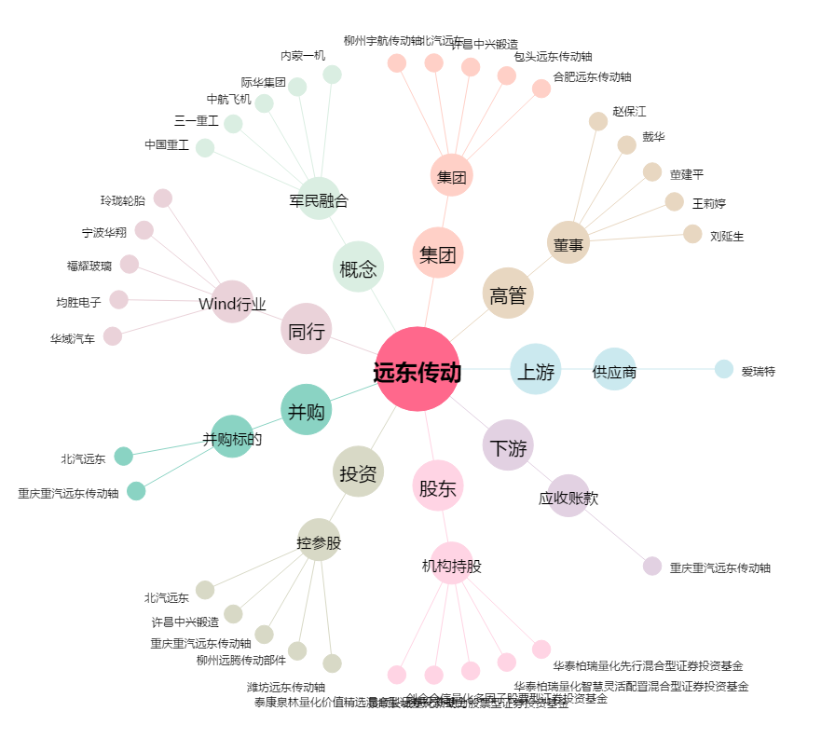
远东传动[002406.SZ] - 关系概览图

